BDC S1 2026
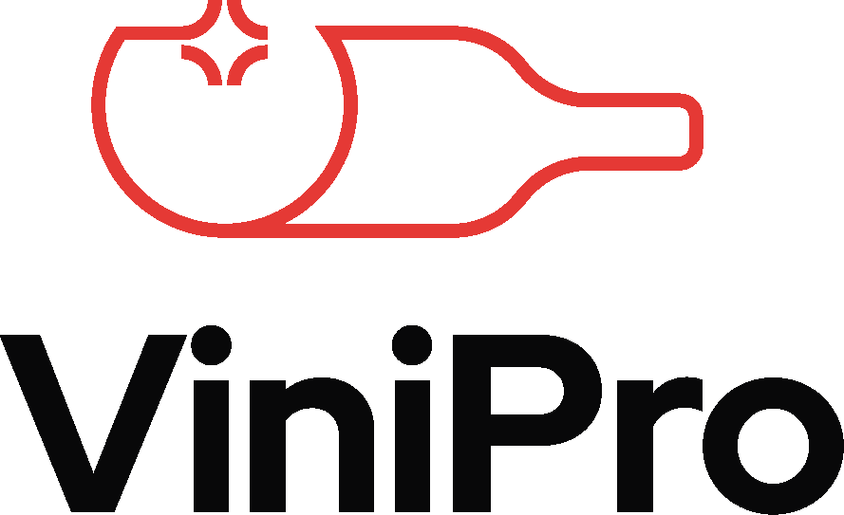
COMMANDES GROUPÉES VINS |  |  |  |  |  |  | Entreprise :
CSE & COLLECTIVITÉS PRINTEMPS / ETE 2026 |  |  |  |  |  |  | Nom, Prénom :
BON DE COMMANDE INDIVIDUEL |  |  |  |  |  |  | Email :
Valable du 02/03/2026 au 17/07/2026 |  |  |  |  |  |  | Téléphone :

N° | Désignation / Appellation | CL | Prix btl TTC | Unité/lot | Prix TTC du lot | Nbr de lots | Prix total TTC | N° | Désignation / Appellation | CL | Prix btl TTC | Unité/lot | Prix TTC du lot | Nbr de lots | Prix total TTC
OFFRES 1=3 |  |  |  |  |  |  |  | 20 | Jurançon La Fleur d'Occitan L'Apogée AOP | 75cl | 8.99 € | 6 | 53.94 € |  | - €
1 | IGP Terres du Midi La Fleur de Julie | 75cl | 2.99 € | 18 | 53.82 € |  | - € | 21 | La Fleur d'Occitan IGP Côtes de Gascogne Moelleux | 75cl | 4.50 € | 6 | 27.00 € |  | - €
44 | Lussac-Saint-Emilion Château Roc de Perruchon AOP | 75cl | 4.50 € | 18 | 81.00 € |  | - € | 23 | Vouvray Pierre Brevin AOP | 75cl | 6.99 € | 6 | 41.94 € |  | - €
271 | Bon Vivant IGP Méditerranée | 75cl | 3.99 € | 18 | 71.82 € |  | - € | 24 | Loupiac Château de Toulet AOP | 75cl | 7.50 € | 6 | 45.00 € |  | - €
OFFRES 1=2 |  |  |  |  |  |  |  | 25 | Sauternes Bastor Lamontagne AOP | 75cl | 11.99 € | 6 | 71.94 € |  | - €
8 | Jardins Secrets Cap d'Agde IGP Côtes-de-Thau | 75cl | 4.99 € | 12 | 59.88 € |  | - € | 26 | Bonnezeaux Château de Fesles AOP | 50cl | 12.99 € | 6 | 77.94 € |  | - €
15 | Muscat Petits Grains Plaisir de Vigne IGP Côtes du Brian | 75cl | 4.50 € | 12 | 54.00 € |  | - € | 27 | Coteaux du Layon M de Montguéret AOP | 75cl | 8.50 € | 6 | 51.00 € |  | - €
16 | Viognier Plaisir de Vigne IGP Oc | 75cl | 4.50 € | 12 | 54.00 € |  | - €
22 | Bordeaux Moelleux Comtesse de Julignac AOP | 75cl | 3.99 € | 12 | 47.88 € |  | - €
34 | Graves Dame de Saint-Robert Rouge AOP | 75cl | 5.50 € | 12 | 66.00 € |  | - € | BORDEAUX
39 | Medoc Cru Bourgeois Château Gravat AOP | 75cl | 4.99 € | 12 | 59.88 € |  | - € | 29 | Medoc Comte de Julignac AOP | 75cl | 4.50 € | 6 | 27.00 € |  | - €
50 | Montagne-Saint-Emilion Chants de Faizeau AOP | 75cl | 6.99 € | 12 | 83.88 € |  | - € | 30 | Blaye Côtes-de-Bordeaux Château les Petits Ardouins "Cuvée Prestige" AOP | 75cl | 4.99 € | 6 | 29.94 € |  | - €
56 | Buzet Château de Mazelières AOP | 75cl | 4.99 € | 12 | 59.88 € |  | - € | 31 | Haut-Medoc Château Cap l'Ousteau AOP | 75cl | 7.99 € | 6 | 47.94 € |  | - €
61 | Pinot Noir Maurice Gentilhomme VDF | 75cl | 3.99 € | 12 | 47.88 € |  | - € | 32 | Moulis Château Bouqueyran AOP | 75cl | 9.99 € | 6 | 59.94 € |  | - €
62 | Chardonnay Maurice Gentilhomme VDF | 75cl | 3.99 € | 12 | 47.88 € |  | - € | 33 | Bordeaux Château Haut Fourat AOP | 1,5l | 6.99 € | 1 | 6.99 € |  | - €
66 | Pinot Noir Moillard Symphorien Prestige VDF | 75cl | 4.99 € | 12 | 59.88 € |  | - € | 35 | Entre-Deux-Mers Château Moulin de Launay AOP | 75cl | 2.99 € | 6 | 17.94 € |  | - €
67 | Chardonnay Moillard Symphorien Prestige VDF | 75cl | 4.99 € | 12 | 59.88 € |  | - € | 36 | Graves Dame de Saint-Robert Blanc AOP | 75cl | 5.99 € | 6 | 35.94 € |  | - €
73 | Pinot Noir Fût Labouré Gontard - Cuvée "Les Baies" AOP | 75cl | 9.99 € | 12 | 119.88 € |  | - € | 37 | Pessac-Léognan Les Hauts de Maujan Blanc AOP | 75cl | 10.99 € | 6 | 65.94 € |  | - €
74 | Chardonnay Fût Labouré Gontard - Cuvée "Roc Blanc" AOP | 75cl | 9.99 € | 12 | 119.88 € |  | - € | 38 | Pessac-Léognan Les Hauts de Maujan Rouge AOP | 75cl | 10.99 € | 6 | 65.94 € |  | - €
79 | Coteaux Bourguignons Maurice Gentilhomme AOP | 75cl | 6.50 € | 12 | 78.00 € |  | - € | 40 | Saint-Estèphe Louis Eschenauer AOP | 75cl | 11.50 € | 6 | 69.00 € |  | - €
94 | Côtes-du-Rhône Le Grand Roi AOP | 75cl | 3.50 € | 12 | 42.00 € |  | - € | 41 | Pauillac Calvet AOP | 75cl | 16.50 € | 6 | 99.00 € |  | - €
98 | Viognier Maison Clément Daniel Cuvée «Confident» VDF | 75cl | 3.99 € | 12 | 47.88 € |  | - € | 42 | Margaux Dulong AOP | 75cl | 16.99 € | 6 | 101.94 € |  | - €
99 | Syrah Maison Clément Daniel Cuvée «Grand Fauconnier» VDF | 75cl | 3.99 € | 12 | 47.88 € |  | - € | 43 | Saint-Julien Louis Eschenauer AOP | 75cl | 16.99 € | 6 | 101.94 € |  | - €
109 | Cruse - Cuvée du Millénaire Rosé Brut | 75cl | 3.99 € | 12 | 47.88 € |  | - € | 45 | Saint-Emilion Château La Pointe Bouquey AOP | 75cl | 8.99 € | 6 | 53.94 € |  | - €
122 | Cruse - Cuvée du Millénaire Blanc de Blancs Brut | 75cl | 3.99 € | 12 | 47.88 € |  | - € | 46 | Saint-Emilion Château Pailhas AOP | 75cl | 9.99 € | 6 | 59.94 € |  | - €
137 | Chardonnay - Viognier Villa Belliccia IGP Oc | 75cl | 5.99 € | 12 | 71.88 € |  | - € | 47 | Saint-Emilion Grand Cru Chevaliers de l'Ordre AOP | 75cl | 10.99 € | 6 | 65.94 € |  | - €
140 | Fitou Vin Sauvage AOP | 75cl | 3.99 € | 12 | 47.88 € |  | - € | 48 | Saint-Emilion Grand Cru Château Chapelle Despagnet AOP | 75cl | 12.99 € | 6 | 77.94 € |  | - €
146 | La Baume B de la Baume IGP Oc | 75cl | 5.99 € | 12 | 71.88 € |  | - € | 49 | Côtes-de-Bourg Château Peychaud AOP | 75cl | 5.50 € | 6 | 33.00 € |  | - €
152 | Chenin Caves Saint-Roch VDF | 75cl | 3.99 € | 12 | 47.88 € |  | - € | 51 | Fronsac Prince Olivier AOP | 75cl | 4.99 € | 6 | 29.94 € |  | - €
153 | Pinot Noir Caves Saint-Roch VDF | 75cl | 3.99 € | 12 | 47.88 € |  | - € | 52 | Lalande de Pomerol Château La Petite Duchesse AOP | 75cl | 9.99 € | 6 | 59.94 € |  | - €
160 | Bourgueil Marcel Martin Cuvée "Le Prévot" AOP | 75cl | 4.99 € | 12 | 59.88 € |  | - € | 53 | Lalande de Pomerol Les Hauts de Sergant AOP | 75cl | 11.99 € | 6 | 71.94 € |  | - €
189 | Shiraz Coral Reef - Australie | 75cl | 3.99 € | 12 | 47.88 € |  | - € | 54 | Pomerol La Fleur Baron AOP | 75cl | 17.99 € | 6 | 107.94 € |  | - €
195 | Nero D'Avola Villa Cardini DOC Sicilia | 75cl | 4.99 € | 12 | 59.88 € |  | - € | 55 | Montagne-Saint-Emilion Chants de Faizeau AOP | 1,5l | 14.99 € | 1 | 14.99 € |  | - €
201 | IPA Bière Blonde IPA 5% - Brasserie Riviera | 33cl | 1.49 € | 24 | 35.76 € |  | - €
206 | Blonde Recette Originale Bière Blonde 4,8% - Brasserie Uberach | 33cl | 1.59 € | 24 | 38.16 € |  | - €
211 | Triple Bière Triple 9% - Brasserie Motte-Cordonnier | 33cl | 1.69 € | 24 | 40.56 € |  | - € | SUD-OUEST & VDF
215 | Liqueur de Sureau Jardins Secrets 15% | 70cl | 9.99 € | 2 | 19.98 € |  | - € | 57 | Côtes de Gascogne Sec La Fleur d'Occitan IGP | 75cl | 3.99 € | 6 | 23.94 € |  | - €
OFFRES DECOUVERTES 1+1 |  |  |  |  |  |  |  | 58 | Malbec La Fleur d'Occitan VDF | 75cl | 3.99 € | 6 | 23.94 € |  | - €
2 | Bon Vivant rosé IGP Méditerranée & Orée des roses IGP Aude | 75cl | 3.99 € | 12 | 47.88 € |  | - € | 59 | Bergerac La Fleur d'Occitan AOP | 75cl | 3.99 € | 6 | 23.94 € |  | - €
28 | Bordeaux Comte de Julignac AOP & Medoc Château Hauterive AOP | 75cl | 3.50 € | 12 | 42.00 € |  | - € | 60 | Cahors Malbec La Fleur d'Occitan AOP | 75cl | 5.99 € | 6 | 35.94 € |  | - €
104 | Côtes-du-Rhône «Vieux Manuscrit» AOP & Côtes-du-Rhône Prestige AOP | 75cl | 4.99 € | 12 | 59.88 € |  | - €
128 | Merlot-Cabernet-Syrah L'Effet Boeuf VDF & Syrah-Marselan L'Effet Boeuf IGP Oc | 75cl | 5.00 € | 12 | 60.00 € |  | - €
 |  |  |  |  |  |  |  | BEAUJOLAIS
 |  |  |  |  |  |  |  | 63 | Brouilly Maurice Gentilhomme AOP | 75cl | 7.99 € | 6 | 47.94 € |  | - €
ROSES |  |  |  |  |  |  |  | 64 | Morgon Maurice Gentilhomme AOP | 75cl | 8.50 € | 6 | 51.00 € |  | - €
3 | Côtes-du-Rhône Calvet AOP | 75cl | 2.99 € | 6 | 17.94 € |  | - € | 65 | Saint-Amour Maurice Gentilhomme AOP | 75cl | 8.99 € | 6 | 53.94 € |  | - €
4 | Bordeaux Rosé Comte de Julignac AOP | 75cl | 3.50 € | 6 | 21.00 € |  | - €
5 | Cabernet Rosé Caves Saint-Roch VDF | 75cl | 3.99 € | 6 | 23.94 € |  | - €
6 | Cabernet d'Anjou Parfums de Loire AOP | 75cl | 5.50 € | 6 | 33.00 € |  | - € | BOURGOGNE
7 | Cabernet Rosé Caves Saint-Roch VDF | 5 L | 19.99 € | 1 | 19.99 € |  | - € | 68 | Mâcon-Villages Labouré Gontard AOP | 75cl | 6.99 € | 6 | 41.94 € |  | - €
9 | IGP Île de Beauté Parad'isula | 75cl | 4.50 € | 6 | 27.00 € |  | - € | 69 | Bourgogne Aligoté Maurice Gentilhomme AOP | 75cl | 7.50 € | 6 | 45.00 € |  | - €
...

